상품제안서
협립 3단 70 완전자동 골프우산+락앤락 슬림핏원터치 400ml 텀블러세트 | 상품코드: F26044

 |  |  |  |  |  |  | 02-412-0044 | www.easy1.co.kr
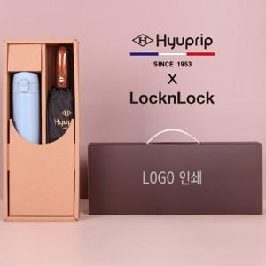

【상세/제작정보】 | 인쇄별도문의

【인쇄/포장옵션】 | 실크, 레이저 / 포장불가능

【공급단가】 | 수량 | 50~ | 100~ | 500~ | 1,000~ | 2,000~
*VAT별도 | 단가 | 32,500원 | 31,980원 | 31,200원 | 30,420원 | 29,900원

【상품 URL】 | https://dev.easy1.co.kr:443/src/goods_detail.php?gdno=26044

